plantilla de cant.
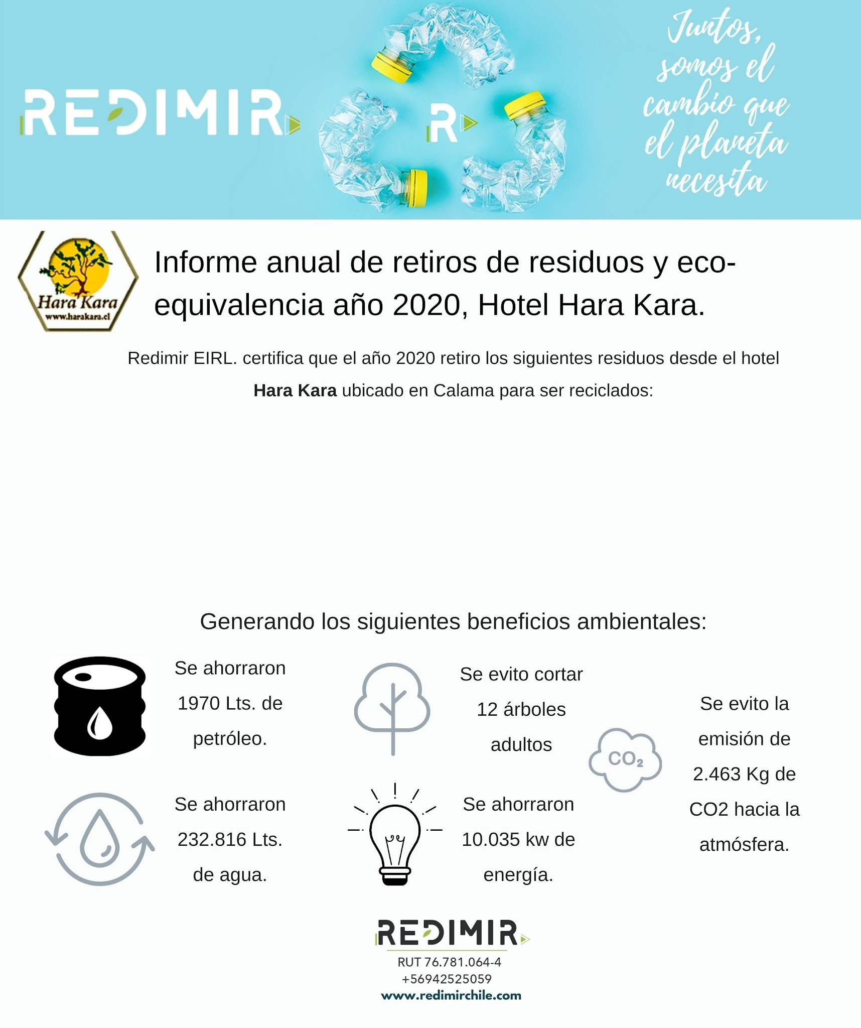

 |  |  |  |  |  |  |  |  |  |  |  |  |  | RESIDUOS | CANT. | KG. |  | RESIDUOS | CANT. | KG.
 |  |  |  |  |  |  |  |  |  |  |  |  |  | PALETT |  |  |  | PALETT
 |  |  |  |  |  |  |  |  |  |  |  |  |  | CARTON/PAPEL |  |  |  | CARTON/PAPEL
 |  |  |  |  |  |  |  |  |  |  |  |  |  | BOTELLAS PLÁSTICAS |  |  |  | BOTELLAS PLASTICAS
 |  |  |  |  |  |  |  |  |  |  |  |  |  | LATAS DE ALUMINIO |  |  |  | LATAS DE ALUMINIO
 |  |  |  |  |  |  |  |  |  |  |  |  |  | CHATARRA METALICA
 |  |  |  |  |  |  |  |  | Residuo | Cantidad Kg. |  |  |  | BOTELLAS DE VIDRIO |  |  |  | BOTELLAS DE VIDRIO
 |  |  |  |  |  |  |  |  |  |  |  |  |  | BASURA DOMICILIARIA
 |  |  |  |  |  |  |  |  | Plastico | 985 |  |  |  |  |  |  |  | CHATARRA METALICA
 |  |  |  |  |  |  |  |  | Cartón | 730 |  | 730 |  | TOTAL RESIDUOS
 |  |  |  |  |  |  |  |  | Vidrio | 679 |  |  |  |  |  |  |  | TOTAL RESIDUOS

 |  |  |  |  |  |  |  |  | Residuos | Kg. | Unidad | Vidrio | Latas de aluminio
 |  |  |  |  |  |  |  |  | Cartón | 7 | X | 35 | 15
 |  |  |  |  |  |  |  |  | Pallets | X | 23 | 35

 |  |  |  |  |  |  |  |  |  |  |  |  |  |  |  |  | RESIDUOS | CANT. | KG.
 |  |  |  |  |  |  |  |  |  |  |  |  |  |  | PALETT
 |  |  |  |  |  |  |  |  |  |  |  |  |  |  |  |  | CARTON/PAPEL
 |  |  |  |  |  |  |  |  |  |  |  |  |  |  |  |  | BOTELLAS PLÁSTICAS
 |  |  |  |  |  |  |  |  |  |  |  |  |  |  |  |  | LATAS DE ALUMINIO
 |  |  |  |  |  |  |  |  |  |  |  |  |  |  |  |  | BOTELLAS DE VIDRIO
 |  |  |  |  |  |  |  |  |  |  |  |  |  |  |  |  | CHATARRA METALICA

 |  |  |  |  |  |  |  |  |  |  |  |  |  |  |  |  | TOTAL RESIDUOS

 |  |  |  |  |  |  |  |  |  |  |  |  |  | TOTAL RESIDUOS

Residuos | Plástico | Vidrio | Cartón | Aluminio | Unidad
Cantidad Kg | 59 | 43 | 210 | 5 | X

Pallets | X |  |  |  | 23

 |  |  |  |  | Residuos | Kg. | Unidad | Vidrio
 |  |  |  |  | Cartón | 7 | X | 35
 |  |  |  |  | Pallets | X | 23 | 35

Residuos | Plástico | Vidrio | Cartón | Aluminio
Cantidad Kg | 59 | 43 | 210 | 5

